상품제안서
검정 최고급 쇼핑캐리어 | 상품코드: F23907

 |  |  |  |  |  |  | 02-412-0044 | www.easy1.co.kr
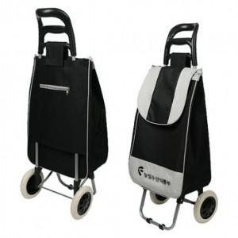

【상세/제작정보】 | * 현재 (중)사이즈는 단종되었으며, (대)사이즈만 주문가능 합니다.​

【인쇄/포장옵션】 | 실크 / 포장불가능

【공급단가】 | 수량 | 100~ | 200~ | 300~ | 500~ | 1,000~
*VAT별도 | 대형 | 9,375원 | 9,300원 | 9,225원 | 9,150원 | 9,075원

【상품 URL】 | https://easy1.co.kr:443/src/goods_detail.php?gdno=23907

